Rechtsinfo
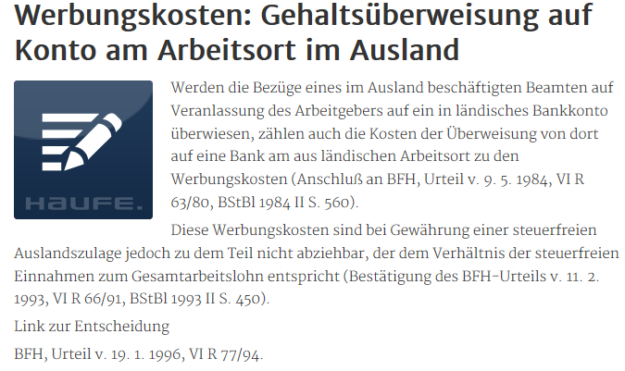
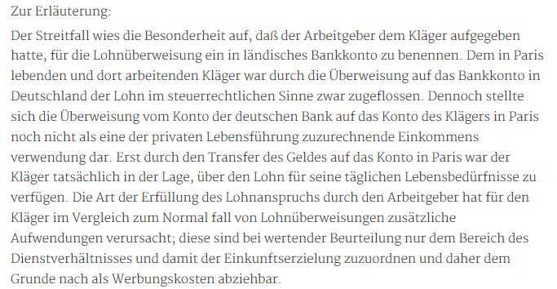
www.haufe.de/finance/finance-office-professional/werbungskosten-gehaltsueberweisung-auf-konto-am-arbeitsort-im-ausland_idesk_PI11525_HI21027.html

